Cover
Project Name |  |  |  | Module/Sub System |  |  |  |  |  |  |  | Created PIC |  | Created Date |  |  | Approved Date
 |  |  |  | Certificate Management |  |  |  |  |  |  |  | AnhLT |  | 16-Mar-2016

1. Module/Sub System overview

 | Cung cấp các chức năng nhằm quản lý các thông tin của chứng chỉ. Ngoài một số chức năng cơ bản như tạo/xem/xóa một chứng chỉ module còn cung
 | cấp các chức năng khác như search đặc biệt là advance search (mã lớp, mã chứng chỉ) giúp user nhanh chóng tìm được thông tin chứng chỉ cần thiết.
 | Ngoài ra chứng chỉ còn được xuất ra file PDF một cách nhanh chóng.

2. Definitions, Acronyms, and Abbreviations

 |  | No | Abbreviation |  |  | Description
 |  | 1
 |  | 2

3. Activity diagram

 |  | Một dự án từ khi được tạo mới cho đến khi hoàn thành thì trải qua các status sau

Tentative
On going
Closing
Closed

 |  | Start |  |  | Hoạt động bidding, planning |  | Hoạt động tracking, controlling | Các hoạt động engineering |  | Dự án được closed. |  |  |  |  |  | End
 |  |  |  |  | cho dự án |  | re-planning | đã kết thúc. Đang làm thủ
 |  |  |  |  |  |  |  | tục để đóng dự án

Cancelled

 |  |  |  |  |  |  | Vì lý do gì đó mà bị cancel

4. UC diagram

 | No | UseCase ID |  |  | Use Case Name |  | Description
 | 1 | UC_CM_01.1 |  |  | Login |  | Đăng nhập vào hệ thống
 | 2 | UC_CM_01.2 |  |  | Phân quyền |  | Cho phép admin phân quyền người dùng
 | 3 | UC_CM_02 |  |  | Nhập thông tin chứng chỉ |  | Cho phép manager nhập thông tin chứng chỉ
 | 4 | UC_CM_03 |  |  | Tạo chứng chỉ mặt trước |  | Cho phép manager tạo chứng chỉ mặt trước
 | 5 | UC_CM_04 |  |  | Tạo chứng chỉ mặt sau |  | Cho phép manager tạo chứng chỉ mặt sau
 | 6 | UC_CM_05 |  |  | Search |  | Cho phép người dùng tra cứu thông tin chứng chỉ
 | 7 | UC_CM_06.1 |  |  | Download chứng chỉ |  | Cho phép download chứng chỉ
 | 8 | UC_CM_06.2 |  |  | Upload |  | Cho phép upload
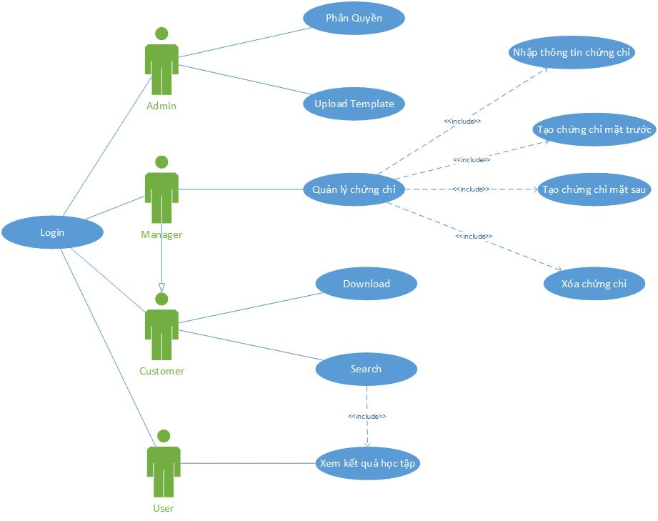
 |  |  |  |  |  |  |  |  | nSecurity matrix

 |  |  |  |  |  |  |  |  | UC |  | User | Customer | Manager |  | Admin
 |  |  |  |  |  |  |  |  | Login |  | x | x | x |  | x
 |  |  |  |  |  |  |  |  | Phân quyền |  |  |  |  |  | x
 |  |  |  |  |  |  |  |  | Nhập thông tin chứng chỉ |  |  |  | x
 |  |  |  |  |  |  |  |  | Tạo chứng chỉ mặt trước |  |  |  | x
 |  |  |  |  |  |  |  |  | Tạo chứng chỉ mặt sau |  |  |  | x
 |  |  |  |  |  |  |  |  | Search |  |  | x | x
 |  |  |  |  |  |  |  |  | Download chứng chỉ |  |  | x | x
 |  |  |  |  |  |  |  |  | Upload |  |  |  | x |  | x

Đăng nhập
<Project Name> |  |  |  |  | Process | Use Case ID |  | Use case name | Created PIC | Created Date | Approved Date
 |  |  |  |  | Use case design | UC_CM_01 |  | Đăng nhập | Thuân | 16-Mar-2016

1. Pre-Condition

 | Actor: Admin, manager, teacher, student
 | Điều kiện: User phải có Account trong hệ thống CAS (Central Authentication Service)

2. Trigger

 | Để đăng nhập vào hệ thống, user phải điền đầy đủ thông tin Account (Email, Password) vào giao diện đăng nhập được cung cấp bới hệ thống chứng thực CAS

3. Basic flow

 |  | 3.1 |  | Người dùng truy cập vào hệ thống CertM qua trình duyệt WEB
 |  | 3.2 |  | Hệ thống chuyển người dừng đến trang đăng nhập của CAS
 |  | 3.3 |  | User điền thông tin đăng nhập (Email, Password)
 |  | 3.4 |  | User click vào Button Login
 |  | 3.5 |  | CAS kiểm tra thông tin đăng nhập (Email, Password)
 |  | 3.6 |  | Hệ thống chuyển người dùng đến trang tương ứng với quyền của Account

4. Alternative flow

 |  | 4.1 |  | Nếu thống tin đăng nhập sai, hệ thống sẽ thông báo và cho người dung điền lại thông tin account

5. Business rule

 |  | Yêu cầu thông tin đăng nhập
 |  |  | Người dùng phải điền đầy đủ thông tin đăng nhập (Email, password)

Appendix

 | Mock screen
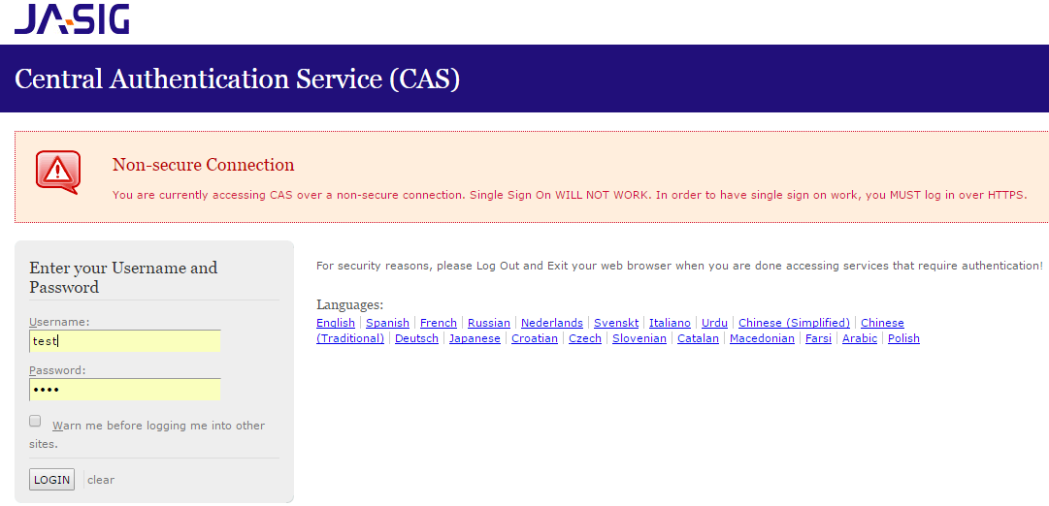

 |  |  |  |  |  |  | `

Phân Quyền
<Project Name> |  |  |  |  |  | Process | Use Case ID |  | Use case name | Created PIC | Created Date | Approved Date
 |  |  |  |  |  | Use case design | UC_CM_02 |  | Phân Quyền | ThuânLT | 16-Mar-2016

1. Pre-Condition

 | Actor: Admin
 | Điều kiện: User đã đăng nhập vào hệ thống với quyền là Admin

2. Trigger

 | Để xem được màn hình "Phân Quyền"
 | 2.1 Người dùng phải chọn Authorization tại trang Admin
 | Để phân quyền account có sẵn
 | 2.2 Người dùng chọn quyền muốn thay đổi trong DropDownList
 | 2.3 Người dùng nhấn nút "Save" để lưu dữ liệu thây đổi xuống CSDL
 | Để phân quyền account mới
 | 2.4Người dùng điền email vào textbox email, chon quyền trong dropdownList Type
 | 2.5 Người dùng nhấn nút "Save" để lưu dữ liệu thây đổi xuống CSDL
3. Basic flow

 |  | 3.1 |  | Người dùng chọn Authorization tại trang Admin
 |  | 3.2 |  | Hệ thống hiển thị danh sách quyền của từng account có trong hệ thống
 |  | 3.4 |  | Người dùng nhập dữ liệu vào trường Email, Type
 |  | 3.5 |  | Người dùng click button Save để lưu dữ liệu
 |  | 3.6 |  | Hệ thống chuyển người dùng đến trang danh sách quyền của từng accout

4. Alternative flow

 |  | 4.1 |  | Phân quyền account có sẵn
 |  |  |  |  | Nếu user chọn Edit trên màn hình, User được chuyển sang trang Edit đê thay đổi quyền cho account hiện tại
 |  | 4.2 |  | Phân quyền account mới
 |  |  |  |  | Nếu user chọn Creata New trên màn hình, User được chuyển sang trang Create để phân quyền cho account mới

5. Business rule

 |  | Yêu cầu dữ liệu
 |  |  | - 4 quyền của 1 Account là: Admin, Manager, Teacher, Student
 |  |  | - Email nhập vào phải có dạng: " xxx@yyy.zz"

Appendix

 | Trang danh sách account trong hệ thống

 | Trang tạo và phân quyền account mới
 | 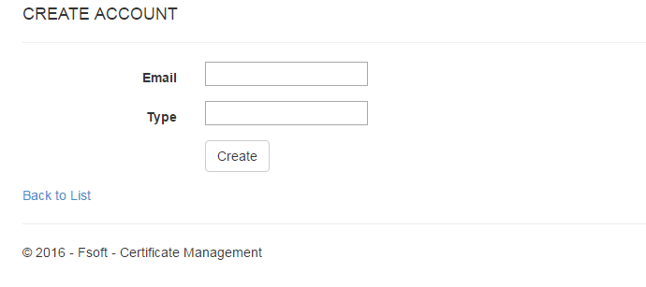 |  |  |  |  |  |  | `
 | Trang Edit Account để thay đỏi quyền cho Account
 | 